Sheet2
 | Kiến trúc hệ thống Django

I. Đường dẫn úng dụng web-django trong Project
\ZEN_DevEnvNew\web-django

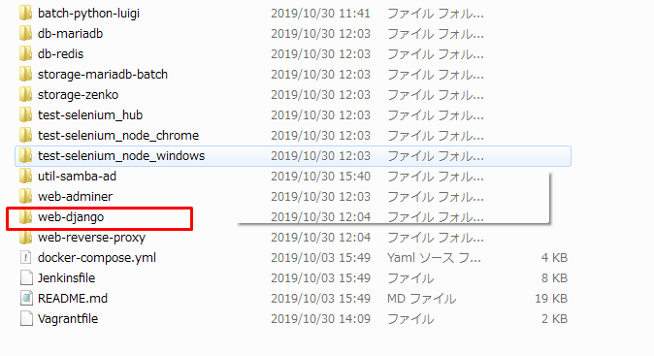

Cấu trúc thư mục web-django
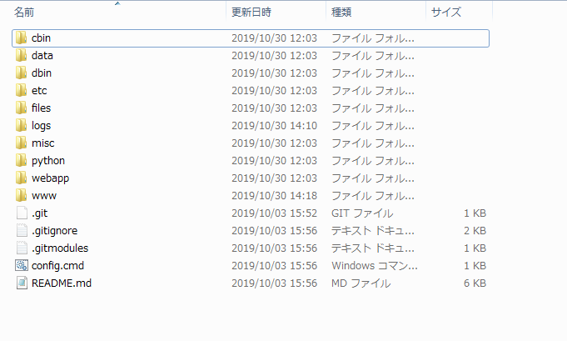

cbin:
data: プログラム用オープンデータ (日本消費税データ, 日本郵便番号データ,...)
dbin:
etc: Chứa file cấu hình hệ thống được sử dụng trong file setting.py
files: Chứa các file .json là chuỗi các lựa chọn được sử dụng trong quá trình nhập, sửa, xóa
logs: Ghi lại quá trình hoạt động
misc: Font hệ thống
python: Thư viện python
webapp: thư mục chính của hệ thống chứa source code
www: chứa các file .js, .css, image,…

Django プロジェクト
core において、Django プロジェクトはセッティングファイル以外を必要としません。
このプラクティスにおいては、大体のプロジェクトが次のような事項から成っています。

・セッティング
・URLconf
・WSGI ファイル
・ローカルアプリケーション
・テンプレート
・静的メディアファイル
・manage.py

セッティング
settings モジュールは Django プロジェクトにおいて必須です。
一般的に、 settings.py という名前で、あなたの作ったプロジェクトのルートに
存在します。

ファイルパスの扱い
あなたのセッティングの一つの機能は、
Django に静的メディアファイルやテンプレートを探す場所を知らせることです。
おおよその場合は、それらは既にあなたのプロジェクトの中に存在して使用されています。
もしそうであれば、あなたのために Python に絶対パスを生成させてください。
こうすることで、異なる環境間でも、あなたのプロジェクトをポータブルに利用することができます。

URLconf
デフォルトでは、あなたのプロジェクトのルートに URLconf を urls.py
という名前で見つけることができるでしょう。
これはリクエストがあなたのプロジェクトでどのようにルーティングされるかを定義しています。
バース：￥web-django\src\webapp\exs_main\urls.py
さらに、プロジェクトでは、モデル-include-を介して呼び出される個々
のアプリケーションの多くのurls.pyがあります。
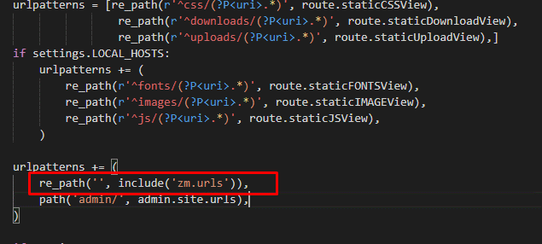

WSGI ファイル
WSGI ファイルは、あなたのプロジェクトを web で公開するために必要な情報を WSGI サーバーに教えます。
Django のデフォルトの wsgi.py はおおよそのアプリケーションにとって十分な内容になっています。

バース：￥web-django\src\webapp\exs_main\wsgi.py

テンプレート

htmlファイルです。
ブラウザは、Pythonコードを使用できるようにするために、
PythonコードではなくHTMLコードのみを理解します。Djangoは、テンプレートタグ、
文字ペア{%%}または{{}}で開始および終了するテンプレートタグを提供します 、
Pythonステートメントは{%%}にあり、変数は{{}}にあります。
テンプレートは相互に継承でき、オーバーライドできます
テンプレートは相互に継承でき、クラスターでオーバーライドできます-block-
プロジェクト-ZEN-ファイルでは、base.htmlは元のテンプレートファイルです。
ファイルexs_main.htmlはファイルbase.htmlを継承します
そして、すべてのアプリのhtmlファイルはexs_main.htmlファイルから継承します

バース：￥web-django\src\webapp\exs_main\templates\base.html
バース：￥web-django\src\webapp\exs_main\templates\exs_main.html

静的メディアファイル

CSS, 画像, JavaScript, Flash などの静的メディア (あなたのサイトに必要な、
動的じゃない全てのコンテンツ) は、 ユーザー側で生成されるコンテンツ、
それと、あなたのサイトをレンダリングするのに必要なメディアファイル、
の 2 つに分けられます。

Django アプリケーション
Django プロジェクトは大体の場合、 INSTALLED_APPS に宣言された数々のアプリケーションから成ります。

プロジェクト-ZEN-には、exs_main、zmというアプリがあります

